FORSIDE
Sundhedsråd Fyn

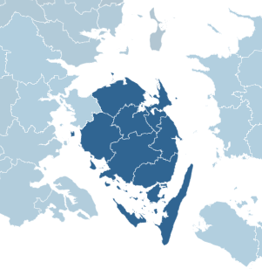
Introduktion:
Denne datapakke giver et overblik over udvalgte forhold i sundhedsrådet. Datapakken består af udvalgte data fra Sundhedsdatastyrelsen og indeholder en kombination af tidligere offentliggjorte samt nye dataopgørelser. Datapakken giver indblik i data om populationen, aktivitet i sundhedsvæsenet, udgifter, medicin, kapacitet i praksissektor og sundhedsuddannede. Datapakken indeholder data på lands-, regions-, sundhedsråds- og kommuneniveau.

Dokumentationen til datapakken kan findes her:
Dokumentation af datapakke til sundhedsråd

Udover datapakken, findes en præsentation til hvert sundhedsråd, som indeholder et uddrag af datapakken.

Størstedelen af data dækker 2024, for at vise et fuldt år. Nyere data vil på nogle områder kunne findes på:
Sundhedsdatabanken

Yderligere opgørelser og mulighed for filtrering kan findes på:
Sundhedsdata på tværs
Kommunal pleje, omsorg og sygepleje

